ฝั่งช้าย ฝายชัยสมบัติ
 | โครงการสอบเทียบอาคารชลประทาน
 | สำนักบริหารจัดการน้ำและอุทกวิทยา กรมชลประทาน
 | (งบประมาณเงินทุนหมุนเวียนเพื่อการชลประทาน ปี 2558)

1 | ข้อมูลทางกายภาพ
 | 1.1 ข้อมูลระบบส่งน้ำที่ตั้งของอาคาร
 | - ข้อมูลทั่วไปของอาคาร |  | ปตร.ฝั่งซ้าย ฝายชัยสมบัติ |  |  |  | อาคาร
 | - โครงการ |  | โครงการชลประทาน เชียงราย
 | - ตำแหน่งที่ตั้ง กม. |  | 0+000 |  |  |  | คลองสายใหญ่
 | อำเภอ |  | เมือง |  |  |  | จังหวัด | เชียงราย
 | - พิกัด |  | N 19º52'9.28'' |  | E 099º51'29.98''
 | - ลักษณะคลอง |  | ÿ คลองดิน |  | ÿ คลองดาดคอนกรีต

 | 1.2 ข้อมูลอาคาร
 | - ชื่ออาคาร
 | - ประเภทบาน ÿ ประตูระบายน้ำบานตรง (Sluice gate) |  |  |  |  |  | 1 | บาน
 |  |  | ขนาดบาน | กว้าง |  |  | 1.20 | เมตร
 |  |  |  | สูง |  |  | 1.50 | เมตร
 | - ระดับพื้น Inlet |  |  |  |  |  | - | เมตร (รทก.)
 | - ระดับพื้น Outlet |  |  |  |  |  | - | เมตร (รทก.)
 | - ระดับพื้นธรณีอาคาร |  |  |  |  |  | 0.10 | เมตร (รสม.)
 | - ปริมาณน้ำไหลผ่านสูงสุด |  |  |  |  |  | - | ลูกบาศก์เมตร/วินาที
 | - รัศมีความโค้งของบาน (สำหรับบานโค้ง) |  |  |  |  |  | - | เมตร

 | 1.3 รูปภาพอาคารชลประทาน
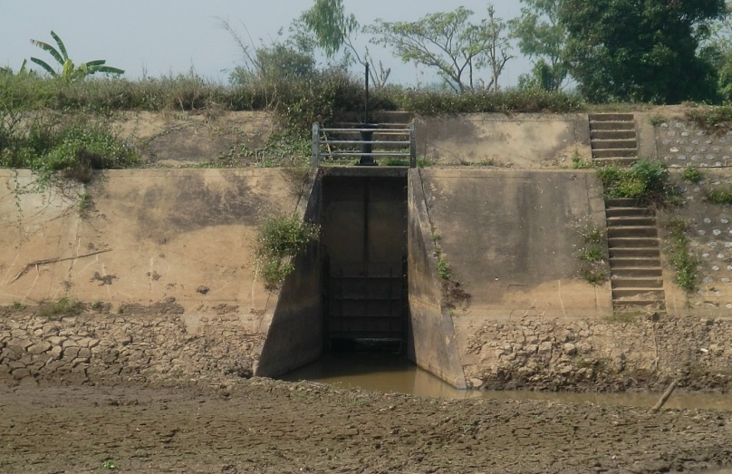

2 | ข้อมูลการสอบเทียบอาคารชลประทาน
 | ÿ ประตูระบายน้ำบานตรง (Sluice gate)
 | ÿ การไหลแบบจม (Submerged flow)
 | สูตรการคำนวนสอบเทียบอาคาร

 | เมื่อ | Q = ปริมาณน้ำผ่านอาคาร (ลบ.ม./วินาที)
 |  | Cs = สัมประสิทธิ์ปริมาณน้ำเมื่อการไหลเป็นแบบจม (Submerged Flow)
 |  | L = ความกว้างของช่องประตูระบาย (เมตร)
 |  | Hs = ระดับน้ำด้านท้ายประตู - ระดับธรณีประตู (เมตร)
 |  | ∆H = ระดับน้ำด้านหน้าประตู - ระดับด้านท้ายประตู (เมตร)
 |  | g = ความเร่งเนื่องจากแรงโน้มถ่วง (เมตร/วินาที)
 |  | Go = การเปิดบาน (เมตร)

ที่ | ระดับน้ำ | ระดับน้ำ | ∆H |  | Hs | ระยะเปิดบาน | Q | Hs/Go | Cs
 | ด้านเหนือน้ำ | ด้านท้ายน้ำ |  |  |  | (Go)
 | ม.(รทก./รสม.) | ม.(รทก./รสม.) |  |  |  | ม. | ลบ.ม./วินาที
1 | 1.780 | 0.250 | 1.53 | 5.4789 | 0.1500 | 0.10 | 0.505 | 1.500 | 0.512
2 | 1.770 | 0.670 | 1.10 | 4.6456 | 0.5700 | 0.30 | 0.912 | 1.900 | 0.287
3 | 1.760 | 0.980 | 0.78 | 3.9120 | 0.8800 | 0.40 | 1.116 | 2.200 | 0.270
4 | 1.750 | 1.143 | 0.61 | 3.4510 | 1.0430 | 0.50 | 1.223 | 2.086 | 0.283
5 | 1.740 | 1.270 | 0.47 | 3.0367 | 1.1700 | 0.60 | 1.377 | 1.950 | 0.323

สอบเทียบอาคาร ปตร.ฝั่งซ้าย ฝายชัยสมบัติ โครงการชลประทานจ.เชียงราย

3 | ข้อมูลการเปิดบานในระดับต่างๆ

ที่ | ระดับน้ำ | ระดับน้ำ | Hs | ∆H | ระยะเปิดบาน | Hs/Go | Cs | ปริมาณน้ำไหลผ่าน
 | ด้านเหนือน้ำ | ด้านท้ายน้ำ |  |  | (Go)
 | ม.(รทก./รสม.) | ม.(รทก./รสม.) |  |  | ม. |  |  | ลบ.ม./วินาที
1 | 1.780 | 0.250 | 0.15 | 1.53 | 0.10 | 1.500 | 0.518 | 0.5108
2 | 1.770 | 0.670 | 0.57 | 1.10 | 0.30 | 1.900 | 0.346 | 1.0999
3 | 1.760 | 0.980 | 0.88 | 0.78 | 0.40 | 2.200 | 0.270 | 1.1138
4 | 1.750 | 1.143 | 1.04 | 0.61 | 0.50 | 2.086 | 0.295 | 1.2751
5 | 1.740 | 1.270 | 1.17 | 0.47 | 0.60 | 1.950 | 0.331 | 1.4119

หมายเหตุ สามารถนำไปใช้คำนวณในการยกบานระบายที่ระดับต่างๆ โดยป้อนข้อมูลระดับด้านเหนือน้ำและระดับที่ต้องการยกบาน
 | จะสามารถทราบปริมาณน้ำไหลผ่านอาคารได้ (กรอกข้อมูลในช่องว่างเท่านั้น ยกเว้นช่องสีทึบ)

